Sheet1
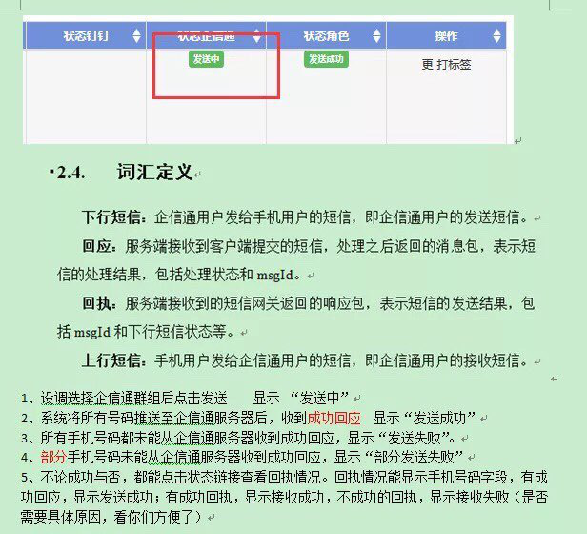

信息服务系统 | 企信通服务器 | 用户
外层状态显示如下，针对的是信息服务系统发给企信通服务器的成功，不代表用户接收
1、所有状态都在发送中，或者一部分发送成功一部分发送中，则显示“发送中”
2、如你提的2
3、如你提的3
4、如你提的4
5、一部分成功一部分发送中，显示“部分发送成功”

在详情状态显示栏中，为了方便查看，加一列，显示企信通服务器到用户是否成功状态，监控页面也一同反应该状态
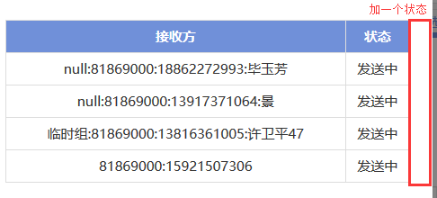

接收方全部显示出来

